Sheet1
入库清单 |  |  |  |  | 箱单信息
地址：（CZ3187）广东省东莞市凤岗镇五联村科研路9号 收件人：（CZ3187） 联系电话：18922869479 |  |  | 客户代码:CZ3187
 |  |  | 运输方式:TIR卡航

 |  |  | CZ3187-0707-19

序号 | 产品信息 | 外箱箱唛 |  | 数量 | 图片 | 重量 | 体积 | 产品名 | 材质
1 | 41987-Y07U0002-OB01 225雨水桶 申购：PR2607070278 | CZ3187-0707-19-1 |  | 5 | 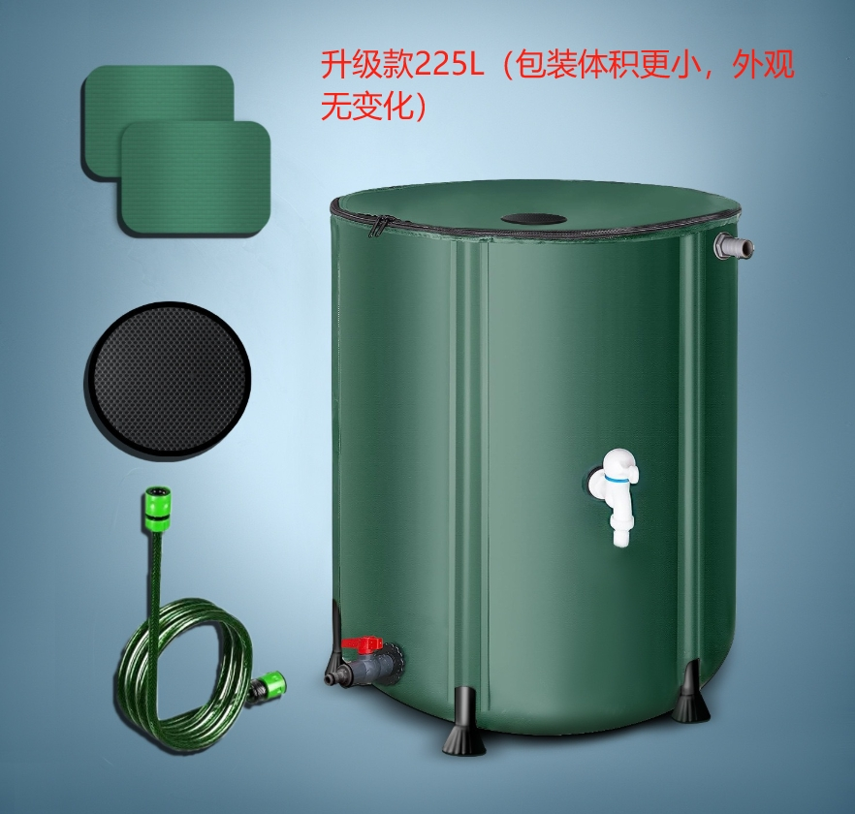 | 144 | 0.71 | 225L雨水桶 | PVC
 |  | CZ3187-0707-19-2 |  | 5
 |  | CZ3187-0707-19-3 |  | 5
 |  | CZ3187-0707-19-4 |  | 5
 |  | CZ3187-0707-19-5 |  | 5
 |  | CZ3187-0707-19-6 |  | 5
 |  | CZ3187-0707-19-7 |  | 5
 |  | CZ3187-0707-19-8 |  | 5
 |  | CZ3187-0707-19-9 |  | 5
 |  | CZ3187-0707-19-10 |  | 5

 |  |  |  |  |  | 总重量 | 总体积 | 密度
 |  |  |  |  |  | 144 | 0.71 | 202.82

